Issue List
# | 模块 | 描述 | 状态 | 记录日期 | 解决日期
1 | 帐套管理 | Grid header的字体颜色 调成跟Grid content 一样的颜色， 其他所有页面的grid 样式都一样。 | 测试通过 | 2014-11-07 | 2015-03-05 | 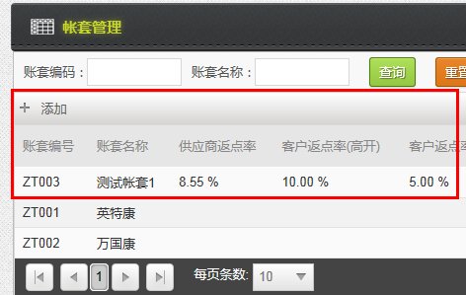
2 | 帐套管理 | 帐套管理 列表的列与页面设计不一致 | 测试通过 | 2014-11-07
3 | 帐套管理 | 帐套的排序，现在是按帐套编号倒序，改成升序吧。 | 测试通过 | 2014-11-07 | 2015-03-05 | 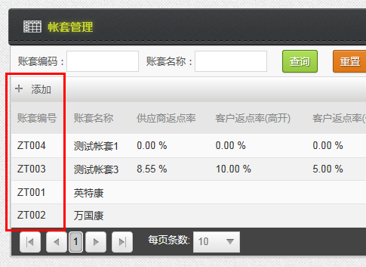
4 | 帐套管理 | 新建一个帐套时，维护页面的删除按钮应该隐藏或灰掉，现在点击删除，页面没有反应。 | 测试通过 | 2014-11-07 | 2015-03-05
5 | 银行帐号管理 | 列表查询条件，去掉帐套，因为当前页面只能显示当前帐套和所有的私人账户。 | 测试通过 | 2014-11-07 | 2015-03-05 | 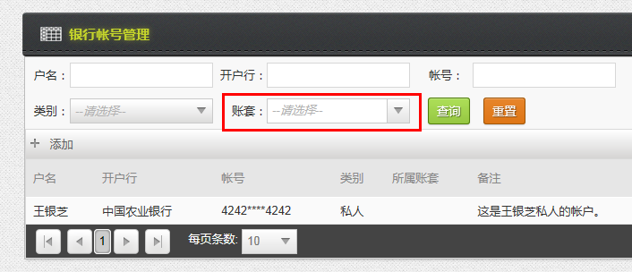
6 | 银行帐号管理 | 列表只需要保留如下列： 户名，开户行，帐号，类别，备注 且账号，不需要加*** | 测试通过 | 2014-11-07 | 2015-03-05 | 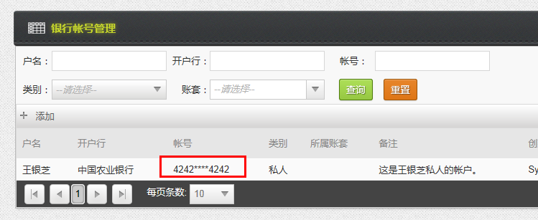
7 | 银行帐号管理 | 维护页面的备注输入框，不支持copy/paste， 需要看看是什么原因 | Hold
8 | 银行帐号管理 | 帐号的正则表达式验证，能不能多支持一种以空格分隔的？ 如 4225 5555 2222 5555 235 | 已解决
9 | 供应商管理 | 生产企业是必填项，应始终出现 | 测试通过 | 2014-11-10 | 2014-11-11
10 | 供应商管理 | 所有的grid 都应该有列分割线 | 测试通过 | 2014-11-10 | 2014-11-12
11 | 供应商管理 | 供应商合同，编号是让用户填入的，只做必填验证 | 测试通过 | 2014-11-10 | 2014-11-11
12 | 供应商管理 | 证照维护，将证照类型dropdown 的查询功能去掉 | 测试通过 | 2014-11-10 | 2014-11-11
13 | 供应商管理 | 证照维护，有效期不是必填项，不是所有的证照都有有效期。 如果用户选择了需要提醒，那么有效期是必填的。 | 测试通过 | 2014-11-10 | 2014-11-12
14 | 供应商管理 | 证照维护，将有/无？Checkbox 换成radio 控件 | 测试通过 | 2014-11-10 | 2014-11-11
15 | 供应商管理 | 供应商列表的删除功能不好用。 | 测试通过 | 2014-11-10 | 2014-11-12
16 | 供应商管理 | highlighted Grid header是否可以不换行？ | 测试通过 | 2014-11-13 | 2015-03-05
17 | 供应商管理 | 所有的grid 的排序功能，列明不要换行 | 测试通过 | 2014-11-13 | 2014-11-13
18 | 商业单位维护 | 新建商业单位时，删除button应该隐藏 | 测试通过 | 2014-11-19 | 2015-03-05
19 | 商业单位维护 | highlighted Grid header是否可以不换行？ | 测试通过 |  | 2015-03-05
20 | 客户管理 | 商业单位的框宽度放大一些。 | 测试通过 |  | 2015-03-05
21 | 客户管理 | 客户管理的查询页面，商业单位dropdown的查询功能不好用，而且不能清空选项 （加一个默认选项）（IE 和Chrome 的效果不一样，Chrome的效果是对的） 把商业单位放到第二行，宽度加宽 名称 列改为：客户名称 （Grid上也改掉） 客户名称查询也应该使用dropdown 控件 | Hold
22 | 供应商管理 | 帐号维护，如右图，为何帐号无效？ | 测试通过 | 2014-12-03 | 2015-03-05 | 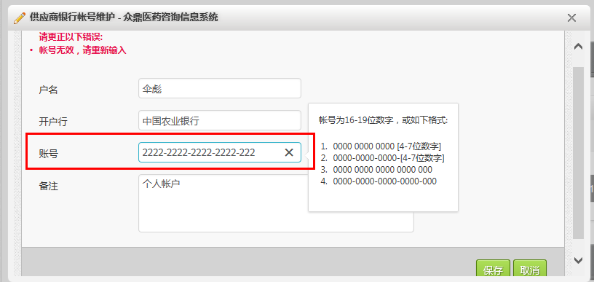
23 | 供应商管理 | 供应商合同的删除按钮没有作用 | 测试通过 | 2014-12-03 | 2015-03-05
24 | 货品维护 | 供应商的textbox 稍微放长些； 货品管理中的供应商没有按照帐套筛选，显示了别的帐套的供应商数据。 | 测试通过 | 2014-12-03 | 2015-03-05
25 | 货品定价管理 | 用户填写了价格以后，没有点击保存，离开页面前，需要提示用户，没有保存价格信息，确定是否要离开页面。 | 测试通过 | 2014-12-03 | 2015-03-05
26 | 货品定价管理 | 货品编号列的宽度变窄一点，把备注调宽一些 规格也可以调窄一些，把货品名称变宽些 | 测试通过 | 2014-12-03 | 2015-03-05 | 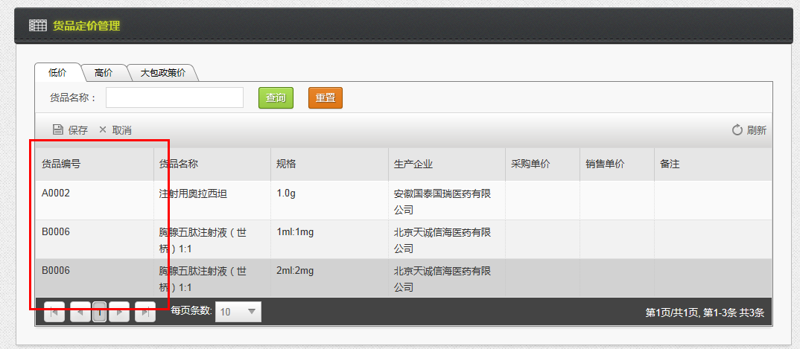
27 | 货品管理 | 是否提醒/提醒期限 这2列不要换行 | 测试通过 | 2014-12-03 | 2015-03-05
28 | 货品管理 | 货品证照信息管理里，点编辑一个证照，证照信息没有默认加载。 | 测试通过 | 2014-12-03 | 2015-03-05
29 | 客户管理 | 客户+商业单位 需要验证是否重复。 | 测试通过 | 2014-12-03 | 2015-03-05
30 | 客户管理 | 银行账户管理，有跟#22 一样的问题，加横杠的帐号无法保存。 | 测试通过 | 2014-12-03 | 2015-03-05
31 | 大包协议维护 | 医院名称的textbox 太短了。 | 测试通过 | 2014-12-03 | 2015-03-05
32 | 大包协议维护 | 医院设置要放在任务设置上方。 大包协议判断重复是根据：客户+货品+规格+医院 所以在维护医院名称的时候，不能判断医院的名字已经重复。 | 测试通过 | 2014-12-03 | 2015-03-05
33 | 部门维护 | 部门经理dropdown 不能清空选项； 新增部门时，部门经理dropdown应该为空。 | 测试未通过 | 2014-12-03 | 2014-12-11
34 | 员工管理 | 加上按部门筛选员工的功能 | 测试通过 | 2014-12-03 | 2015-03-05
35 | 员工管理 | 所属部门 dropdown 一旦选了选项不能清空，检查系统中所有dropdown，需要增加一个空选项，允许用户清空dropdown。 | 测试通过 | 2014-12-03 | 2015-03-05

01-2015
# | 模块 | 描述 | 状态 | 记录日期 | 解决日期
1 | 采购订单 | 采购订单的grid header 不要换行 | 测试通过 | 2015-01-04 | 2015-03-05
2 | 采购订单 | 修改：采购订单列表页面，订单新增和修改权限的用户可以查询到所有状态的订单，包括自己的和别人提交的。 但用户只能修改和删除自己暂存的或退回的订单，其他状态的订单或其他人的订单，用户只能查看，不能修改和删除。 拥有审核权限或支付权限的用户，只能看到待审核或待支付的订单 拥有修改权限的用户，可以看到所有状态的订单，并可以修改。 | 已解决 | 2015-01-04 | 2015-01-15
3 | 采购订单 | 备注框在创建订单第一个步骤时，不要显示。 因为用户在正式提交或暂存订单之前，备注应该是可以修改的。 | 已解决 |  | 2015-01-15
4 | 采购订单 | 将采购订单的备注和审核意见分开来显示。 | 已解决 |  | 2015-01-15
5 | 采购订单 | 采购订单列表，只有暂存和退回状态的订单才可以被删除 | 已解决 |  | 2015-01-15
6 | 采购订单 | 出纳用户点了确认支付以后，在订单列表页面仍然可以看到已经支付完成的订单，这个不正确。 出纳只能看到待支付的订单。 | 已解决 |  | 2015-01-15
7 | 采购订单 | 支付信息填写时，需要加一个验证，如果支付总金额大于或小于订单总金额，用户可以保存但不能提交。 | 已解决 | 2015-01-20 | 2015-01-20
8 | 入库单 | 入库单明细里，最后多了一列 | 已解决 | 2015-01-20 | 2015-01-20
9 | 入库单 | 入库单上的申请人，改为"操作人" | 已解决 | 2015-01-20 | 2015-01-20
10 | 入库单 | 入库单，当货品入库的时候，现在会自动增加一条备注，这个不需要。 “入库单已入库（由系统自动生成）” | 已解决 | 2015-01-20 | 2015-01-20
11 | 大包申请单 | 部门选项，应该显示跟当前申请人相关的部门 | 无需修改 | 2015-01-20 |  | 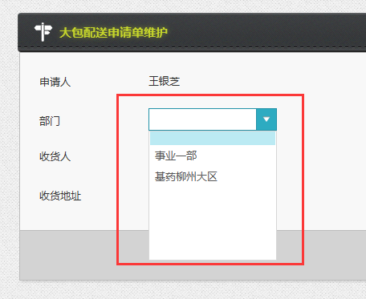
12 | 大包协议维护 | 业务经理没有数据加载，导致协议不能保存 | 已解决 | 2015-01-20 | 2015-01-20
13 | 大包配送申请单 | 大包配送申请单，删除列能不能不是单独的列？做为申请人，为什么不能删除申请单？ | 无需修改 | 2015-01-20
14 | 大包配送申请单 | 为什么只能看到2种货品？ 这里的货品，不要用业务经理来筛选，按部门筛选就可以了。 | 待解决 | 2015-01-20 |  | 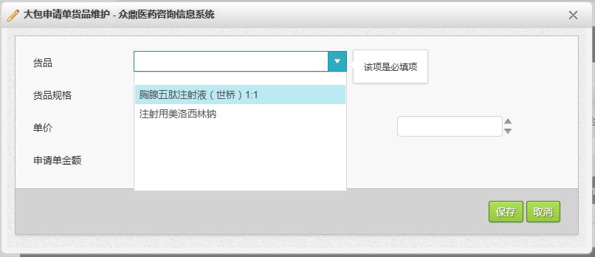
15 | 采购订单 | 采购订单的货品没有按照帐套来筛选 采购的货品列表应该根据帐套+供应商来筛选 | 已解决 | 2015-01-20 | 2015-01-20 | 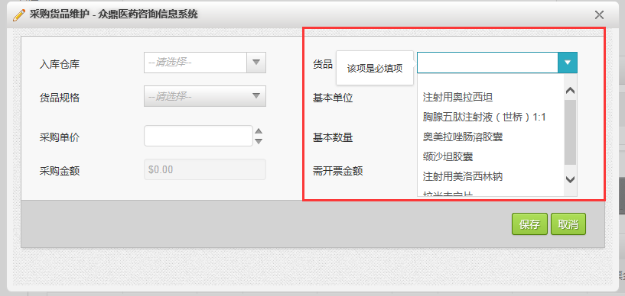
16 | 大包申请单 | 具有审核权限的用户，没有看到审核按钮，只有查看 最后一列的空白列是什么？ | 无需修改 | 2015-01-20
17

03-2015
# | 模块 | 描述 | 状态 | 记录日期 | 解决日期
1 | 供应商管理 | 系统中供应商管理是分帐套的。在供应商合同管理中，选择货品的时候，会显示别的帐套的货品。 这里能否改成，只显示当前帐套该供应商相关的货品？ | 已解决 | 2015-03-05 | 2015-03-13
2 | 大包客户协议维护 | 新建医院之后，点击编辑，之前输入的医院名称在dropdown 中没有显示。 | 已解决 | 2015-03-05 | 2015-03-13 | 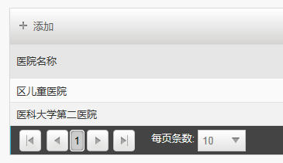 | 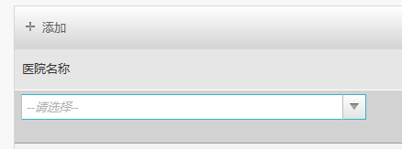
3 | 部门管理 | 新增部门时，部门经理dropdown应该为空。 | 已解决 |  | 2015-03-12
4 | 部门管理 | 部门考核产品维护- 选择的货品应该是当前部门负责的货品，目前显示了所有帐套的货品 | 已解决 |  | 2015-03-12
5 | 货品管理 | 用户可以在货品管理设置货品对应的部门，比如把一个招商货品从事业一部变更为事业二部。 如果此货品，已经在事业一部的部门管理里设置了产品线设置或考核产品设置，应不允许用户更改部门，提示用户，先改部门设置，再更新货品。 | 已解决 |  | 2015-03-12
6 | 部门管理 | 部门管理页面，产品线设置已经保存过了，当我点部门管理页面的保存按钮时，弹出alert 提示。 | 已解决 |  | 2015-03-12 | 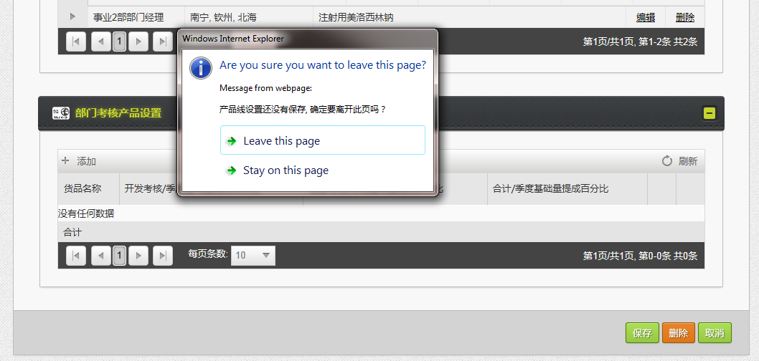
7 | 部门管理 | 部门经理选项清空后，点击保存后，之前的选项没有被清空。 | 已解决 |  | 2015-03-12
8 | 员工管理 | 允许用户清空dropdown。另外，允许用户新增员工，不属于任何一个部门。 | 已解决 |  | 2015-03-12
9 | 采购订单管理 | 有采购订单权限的用户仍然可以删除其他用户暂存的采购订单 | 已解决 |  | 2015-03-12 | 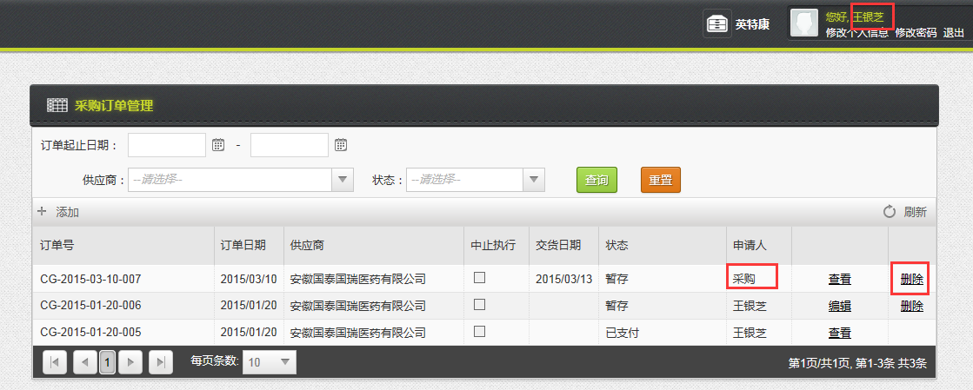
10 | 采购管理 | 需要跟Yinzhi 讨论采购中止执行的逻辑
11 | 部门维护 | 部门性质与负责区域是否应该为非必选选项，例如财务部门，人事部门等等 | 已解决 |  | 2015-03-12
12 | 采购订单管理 | 支付信息信息维护，选过的支付帐号不能再选，这是一个bug，可以选同一个支付帐号，付款到不同的供应商帐户； 供应商帐户也有相同的问题； 不需要过滤支付帐号和供应商帐号，让用户自己选择。 | 已解决 | 2015-03-10 | 2015-03-13
13 | 采购订单管理 | 采购单价没有预填 | 已解决 |  | 2015-03-13 | 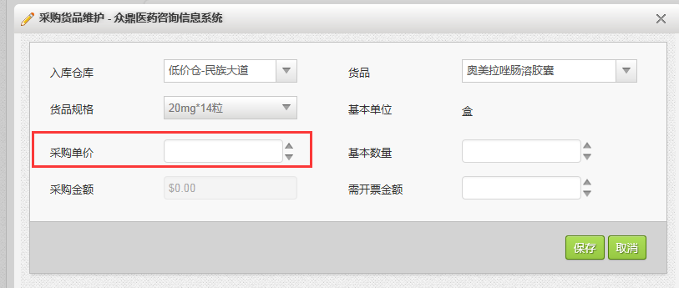

05-2015
# | 模块 | 描述 | 状态 | 记录日期 | 解决日期 | 负责人
1 | 采购订单 | grid中，header， 中止为什么比其他列的字小？ | 测试通过 | 2015-05-06 | 2015-05-07 | Li Hong | 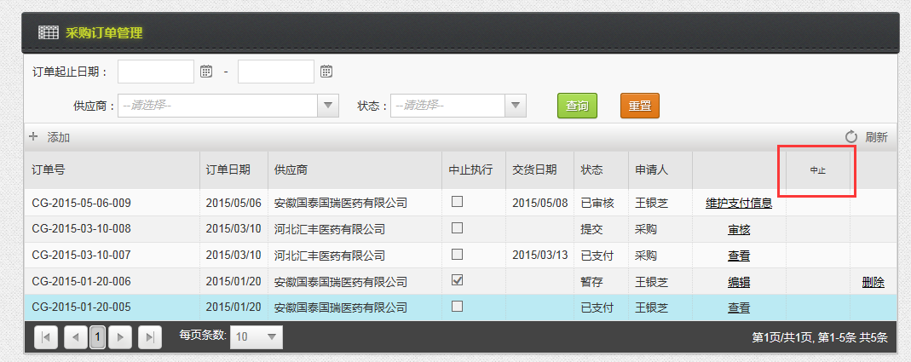
2 | 采购订单 | 供应商余额抵扣功能需要考虑 - 需要讨论 | 待解决 | 2015-05-06 |  | Li Hong
3 | 入库单 | 将查询订单的功能，放在Grid上会更好，做成“+” 功能 | 测试通过 | 2015-05-06 | 2015-05-07 | Li Hong
4 | 入库单 | 入库单打印，格式有问题，列过宽， 可否将打印页面默认设为横向的？ |  |  |  | Li Hong | 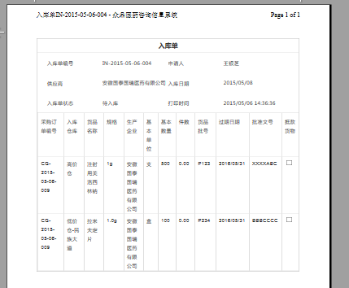
5 | 入库单 | 入库单详情里，货品件数计算不正确 小于1时，应该保留2位小数 | 已解决 |  | 2015-05-07 | Li Hong
6 | 采购订单 | 支付完成，但未入库的订单，也应该允许用户中止订单 | 已解决 |  | 2015-05-07 | Li Hong
7 | 入库单 | 入库单的件数计算有误。 此产品，我在规格里配置为，每件50个，此处件数应为10，非20。 同时，我更新了基本数量，件数没有相应变化 | 已解决 |  | 2015-05-07 | Li Hong
8 | 入库单 | 货品批号等信息都填写了，点击Grid上的保存，仍会提示。 | 已解决 |  | 2015-05-07 | Li Hong
9 | 入库单 | 把新增入库单，确认入库和修改入库单的权限分配给一个人， 此时，不能提交入库单，也不能确认入库 | 已解决 |  | 2015-05-07 | Li Hong
10 | 入库单 | 允许修改入库单权限用户，删除掉待入库的 入库单 | 已解决 |  | 2015-05-07 | Li Hong
11 | 入库单 | 当采购订单被中止，待入库的订单应该不允许用户 点击"确认入库"， 是否应该把状态改为“已中止”？ | hold |  |  | Li Hong
12 | 采购订单报表 | 终止数量 改为 “中止数量” 未执行数量 的三列在页面上没有显示 待入库的入库单数据，算未执行数量。（现在未考虑入库单状态，待入库的数量也算成已执行数量） | 已解决 |  |  | Wangning
13 | 采购订单报表 | 导出excel 功能， 数据行不要加粗，数字列只需要保留2位小数 | 已解决 |  |  | Wangning
14 | 入库明细报表 | 能否将页面的宽度加大？始终显示货品名字和仓库。 另外，grid会出现列串掉的问题。 | 已解决 |  |  | Wangning | 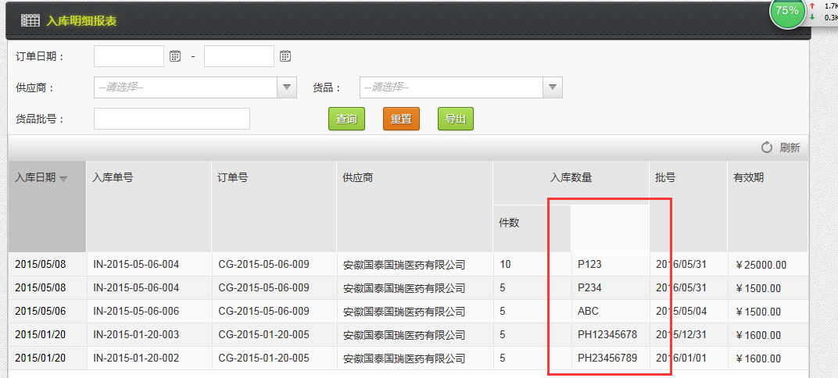
15 | 采购计划报表 | grid下有多余的空白 | 已解决 |  |  | Wangning
16 | 采购付款明细表 | grid下有多余的空白， 为什么没有付款日期？ | 已解决 |  |  | Wangning
17 | 客户订单 | 审核步骤 -〉确认收款， 客户帐号，应该根据 当前订单的客户+商业单位获取 当客户银行帐号没有配置的时候，显示了当前帐套所有的银行帐号 | 已解决 |  | 2015-05-07 | Li Hong
18 | 客户订单 | 货品维护 -〉件数应该根据基本数量 + 赠送数量 来计算 | 已解决 |  | 2015-05-07 | Li Hong
19 | 客户订单 | 客户订单审核页面，应该把选中的收款帐号列出来，而不是一个disable的dropdown |  |  |  | Li Hong | 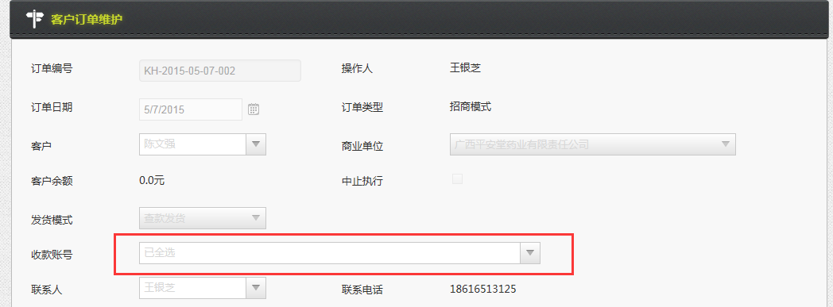
20 | 客户订单 | 货品维护中的件数计算不准确 |  |  |  | Li Hong
21 | 所有模块 | 弹出的window 宽度变大，尽量多显示信息 |  |  |  | Li Hong | 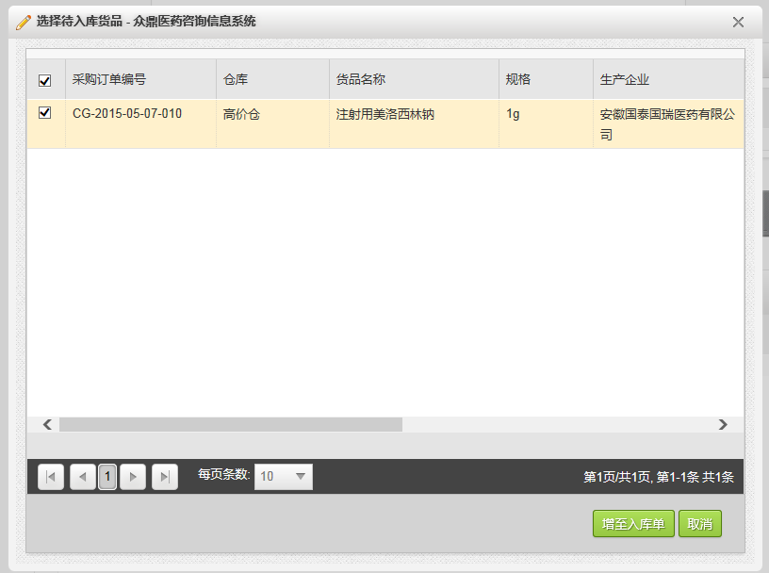
22 | 物流费用管理 | 根据物流公司查询司机和电话时，能否不要刷新整个页面？ | 已解决 |  |  | Wangning
23 | 物流费用管理 | 当用户新增一个物流费用单时，关联单据section 默认不要显示，当用户点击保存时，应该跳回物流费用页面，让用户输入关联单据 页面跳转 可参考货品保存等模块 | 已解决 |  |  | Wangning
24 | 物流费用管理 | 保存的出库物流单，在添加完关联的出库单以后，再保存，变成了入库物流单 | 已解决 |  |  | Wangning
25 | 物流费用管理 | 已经关联在物流单上的出库单，不要再继续显示在关联单据的选择界面上。 同一个出库单，不能有多个物流单。 物流单应该只能选择已出库或已入库的出入库单 待出库或待入库的 单据不能被选。 | 已解决 |  |  | Wangning | 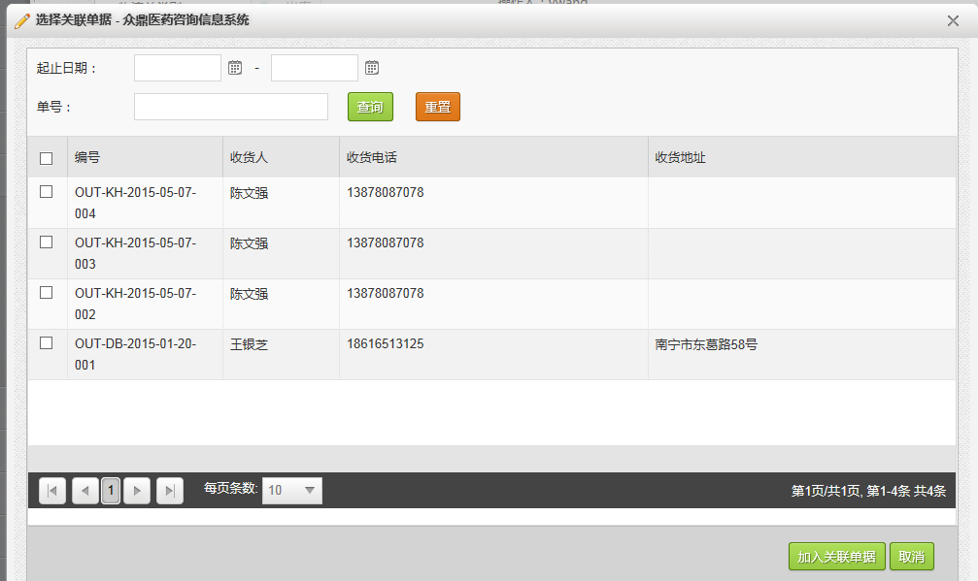
26 | 采购订单 | 允许修改入库单权限用户，删除掉待入库的 入库单 |  |  |  | Li Hong
27 | 客户出库单 | 需开票数量分配不正确 |  |  |  | Li Hong
28 | 客户出库单 | 查看客户出库单detail 页面，点击取消，页面跳转到大包列表页面 |  |  |  | Li Hong
29 | 客户订单 | 相同的货品，如果已经加到订单里，就不能再次加了吗？如果用户想选不同规格的呢？ |  |  |  | Li Hong | 